La Maison M. CHAPOUTIER
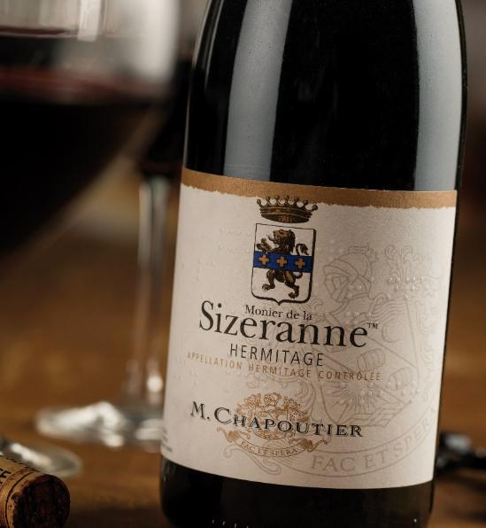
Depuis 1808, huit générations se sont succédé pour constituer l’un des plus beaux domaines de la Vallée du Rhône. La Maison M. CHAPOUTIER produit des vins d’exception, alliant tradition et innovation, dans le plus grand respect des équilibres naturels, des Terroirs et des pratiques biodynamiques.

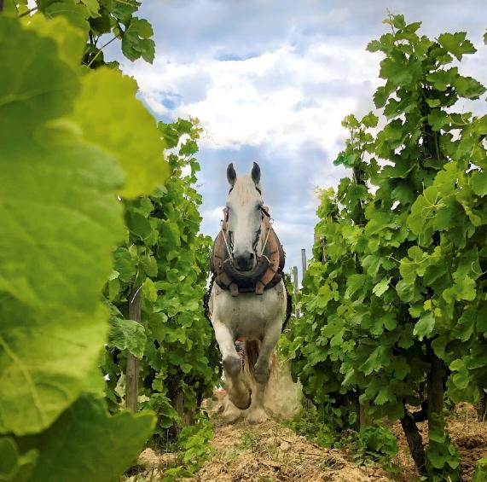
 | LA PRESSE PARLE DE NOUS

 |  | "Plus qu'un domaine viticole, un univers unique à découvrir"

 |  | "Dans le monde du vin, on devrait plus écouter Michel Chapoutier"

 |  | Belleruche Blanc (3ème place) dans le TOP 100 des meilleurs achats 2024

 |  | Monier de la Sizeranne 2020 dans les TOP 100 des meilleurs vins du monde 2024

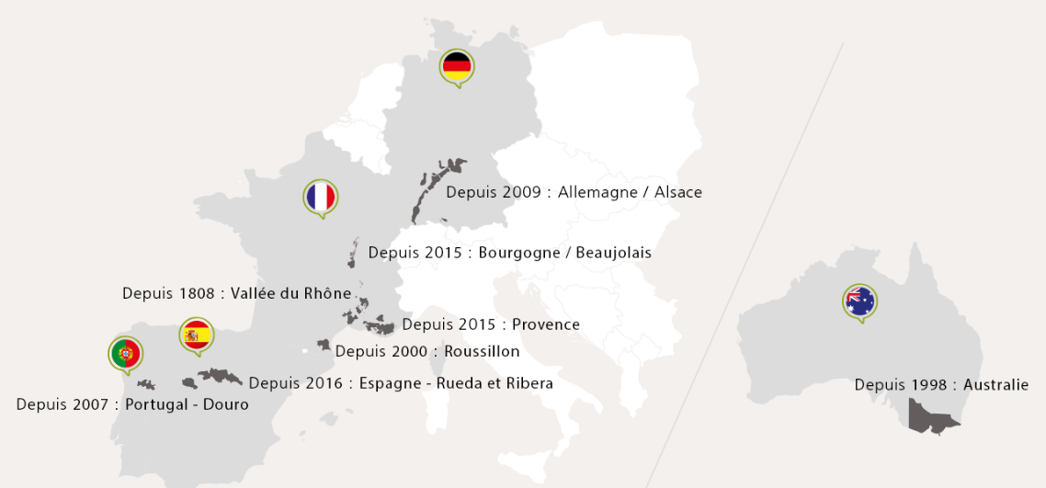

L'ABUS D'ALCOOL EST DANGEREUX POUR LA SANTÉ. À CONSOMMER AVEC MODÉRATION

